1GD-FR-0020
 |  |  |  |  |  |  | PROCESO DE GESTIÓN DOCUMENTAL |  |  |  |  |  |  |  |  | POLICÍA NACIONAL
Código:1GD-FR-0020
Fecha: 04/07/2018 |  |  |  |  |  |  | DIAGNÓSTICO INTEGRAL PARA LOS ARCHIVOS DE LA POLICÍA NACIONAL
Versión: 0

CIUDAD: PUERTO CARREÑO |  |  |  |  |  |  |  |  |  | FECHA ELABORACIÓN DEL DIAGNÓSTICO |  |  |  |  |  |  | 15 |  | 3 |  |  | 2024
RESPONSABLE DEL DILIGENCIAMIENTO:
A. IDENTIFICACIÓN
CÓDIGO Y NOMBRE DE LA UNIDAD: 3.8.7.8.1 DEPARTAMENTO DE POLICIA VICHADA
FECHA DE CREACIÓN DE LA UNIDAD:23-ENERO-1992 |  |  |  |  |  |  |  |  |  | ACTO ADMINISTRATIVO DE CREACIÓN DE LA UNIDAD: RESOLUCION Nª05854 DEL 23-ENERO-1992
DIRECCIÓN DE LA UNIDAD:CARRERA 9 Nª 18-55 BARRIO CENTRO |  |  |  |  |  |  |  |  |  | ACTO ADMINISTRATIVO VIGENTE DE LA UNIDAD: RESOLUCION Nª04293 DEL 05-NOVIEMBRE-2013
CORREO ELECTRÓNICO DE LA UNIDAD: DEVIC.COMAN@POLICIA.GOV.CO |  |  |  |  |  |  |  |  |  | TELÉFONO: 3178304380 |  |  |  |  |  |  |  | IP: No Aplica
A.1 DIRECTOR, COMANDANTE O JEFE DE LA UNIDAD:
NOMBRE:
GRADO: |  |  | CORONEL
CARGO: |  |  | COMANDANTE DEPARTAMENTO DE POLLICIA VICHADA
TIEMPO EN EL CARGO: |  |  |  | 4 meses 21 dias
A.2 ADMINISTRACIÓN DEL ARCHIVO
Jefe Grupo de Gestión Documental
NOMBRES Y APELLIDOS: |  |  |  |  |  |  |  |  |  | CAPACITACIÓN O CURSOS EN GESTIÓN DOCUMENTAL Y ARCHIVÍSTICA
GRADO: INTENDENTE |  |  |  |  |  |  |  |  |  | 1 | Tecnólogo en Gestion Documental
CARGO: JEFE GRUPO DE GESTION DOCUMENTAL |  |  |  |  |  |  |  |  |  | 2 | COMPLEMENTARIO VIRTUAL ORGANIZACIÓN DE ARCHIVOS
TIEMPO EN EL PROCESO DE GESTIÓN DOCUMENTAL |  |  |  |  |  |  |  |  |  |  | NA
TIEMPO EN LA INSTITUCIÓN |  |  |  |  |  |  |  |  |  |  | NA
CORREO INSTITUCIONAL |  |  |  |  |  |  |  |  |  |  | NA
No. CELULAR |  |  |  |  |  |  |  |  |  |  | NA
No IP DE LA OFICINA Y/O GRUPO No aplica |  |  |  |  |  |  |  |  |  |  | NA
CONDICIÓN MÉDICO LABORAL.
Funciones del Jefe Grupo de Gestión Documental
1 | Radicar, archivar y tramitar la documentacion que se recibe en la oficina.
2 | Revisar y controlar previamente la documentacion llegada y salida de la oficina.
3 | clasificar los documentos y libros que llegan a la dependencia, de acuerdo con lon establecido en el reglamento de Archivo y Corespondencia
4 | Atender los requerimientos de las distintas Dependencias o funcionarios. Suministrar la infrmacion autorizada para cada caso
5 | Supervisar el cumplimiento de las funciones asignadas al personal bajo su mando
6 | Responder por la conservacion y mantenimineto de los equipos y elementos de la dependencia.
7
Responsable Archivo Central
NOMBRES Y APELLIDOS: |  |  |  |  |  |  |  |  |  | CAPACITACIÓN O CURSOS EN GESTIÓN DOCUMENTAL Y ARCHIVÍSTICA
GRADO: INTENDENTE |  |  |  |  |  |  |  |  |  | 1 | TECNÓLOGO EN GESTION DOCUMENTAL
CARGO: JEFE DE GESTION DOCUMENTAL |  |  |  |  |  |  |  |  |  | 2 | COMPLEMENTARIO VIRTUAL ORGANIZACIÓN DE ARCHIVOS
TIEMPO EN EL PROCESO DE GESTIÓN DOCUMENTAL |  |  |  |  |  |  |  |  |  |  | NA
TIEMPO EN LA INSTITUCIÓN |  |  |  |  |  |  |  |  |  |  | NA
CORREO INSTITUCIONAL |  |  |  |  |  |  |  |  |  |  | NA
No. CELULAR |  |  |  |  |  |  |  |  |  |  | NA
No IP DE LA OFICINA Y/O GRUPO No aplica |  |  |  |  |  |  |  |  |  |  | NA
CONDICIÓN MÉDICO LABORAL. |  |  |  |  |  |  |  |  |  |  | NA
Funciones del Responsable Archivo Central
1 | Manejar ficheros, preparar, archivar y radicar documentos de acuerdo al rglamento de archivo y corresponencia.
2 | Elaborar indices de documentos archivados y rotulos de identificacion del material contenido en las carpetas
3 | Manejar catalogos. Ficheros y hojas de vida. Con sujecion a normas de manejo y cuidado de inventarios
4 | Registrar en tarjetas y libros los datos relativos . Documentos e informacion que le sean soicitados.
5 | Suministrar con la debida autorizacion.los datos, documentos e infiormacion que le sean solicitados.
6 | Responder y propender po la seguridad, reserva y conservacion de los documentos que llegan y salen de la Dependencia
7 | Elaborar las actas de la documentacion clasificada, para incinerar y/o con destino al archivo general.
TALENTO HUMANO
GRADO | APELLIDOS Y NOMBRES |  |  |  |  | CÉDULA | CARGO ACTUAL | No. De Celular | TIEMPO DE SERVICIO EN LA UNIDAD |  |  | TIEMPO EN EL PROCESO DE GESTIÓN DOCUMENTAL |  |  | NIVEL ACADÉMICO |  |  |  |  | CONDICIÓN MÉDICO LABORAL
 |  |  |  |  |  |  |  |  | Años | Meses | Días | Años | Meses | Días
IT |  |  |  |  |  |  | JEFE DE GESTION DOCUMENTAL |  |  |  |  |  |  |  | TECNOPLOGO EN GESTION DOCUMENTAL
PT |  |  |  |  |  |  | RADICADOR |  |  |  |  |  |  |  | TECNICO PROFESIONAL EN SERVICIO DE POLCIA
PT |  |  |  |  |  |  | ESTAFETA |  |  |  |  |  |  |  | TECNICO PROFESIONAL EN SERVICIO DE POLCIA
ADS |  |  |  |  |  |  | AUXILIAR ARCHIVO |  |  |  |  |  |  |  | TECNICO GESTION ADNIMISTRATIVA Y FINANCIERA

A.3 NIVEL Y TIPO DE ARCHIVO
NIVEL DE LA UNIDAD |  |  |  |  |  | Asesor |  | Control |  | Operativo |  |  |  | Administrativo |  |  |  |  | Docente
 |  |  |  |  |  |  |  |  |  | X
JURISDICCIÓN |  |  |  |  |  | Dirección |  |  | Oficina Asesora |  |  | Región |  | Metropolitana |  | Departamento |  |  | Escuela de Policía |  |  |  | Centro de Instrucción
 |  |  |  |  |  |  |  |  |  |  |  |  |  |  |  | X
MISIÓN DE LA UNIDAD |  |  |  |  |  | La misión del Departamento de Policía Vichada esta encaminada a contribuir con la satisfacción de las necesidades de seguridad y tranquilidad públicas, mediante un efectivo servicio fundamentado en la prevención, investigación y control de delitos y contravenciones, coadyuvando a garantizar las condiciones necesarias para que los habitantes dentro de la jurisdicción de las unidad, puedan ejercer sus derechos y libertades públicas.
SISTEMA DE ARCHIVO |  |  |  |  |  | Centralizado |  |  |  |  |  |  | Descentralizado
 |  |  |  |  |  | X
CLASES DE ARCHIVOS |  |  |  |  |  | Archivo de Gestión |  | Archivo de Central |  | Archivo Intermedio |  |  | Archivo Histórico |  |  | Número de Depósitos
 |  |  |  |  |  | SI |  | SI |  | NO |  |  | NO |  |  | 1
NUMERO DE DEPENDENCIAS |  |  |  |  |  | Operativas |  |  |  |  |  |  |  | Administrativas
 |  |  |  |  |  | 7 |  |  |  |  |  |  |  | 19
SERVICIOS QUE PRESTA |  |  |  |  |  | EL GRUPO DE GESTIÓN DOCUMENTAL - ARCHIVO CENTRAL PRESTA LOS SIGUIENTES SERVICIOS
 |  |  |  |  |  | 1 | Asesorías y Acompañamientos |  |  |  |  | Periodicidad |  | Semanal | Cantidad |  |  | Origen
 |  |  |  |  |  | 2 | Transferencias Documentales |  |  |  |  |  |  | Mensual
 |  |  |  |  |  | 3 | Requerimientos / Solicitudes |  |  |  |  |  |  | Trimestral
 |  |  |  |  |  | 4 | Respuesta Derechos de Petición |  |  |  |  |  |  | Semestral
 |  |  |  |  |  | 5 | Prestamos y Consultas de Documentos |  |  |  |  |  |  | Anual
 |  |  |  |  |  | 6
 |  |  |  |  |  | 7
 |  |  |  |  |  | PROCESOS TÉCNICOS DE REPROGRAFÍA DESARROLLADOS
 |  |  |  |  |  | DIGITALIZACIÓN | Unidad de Conservación | Periodicidad | Cantidad | MICROFILMACIÓN |  |  | Soporte |  |  |  | Periodicidad |  |  | Cantidad
 |  |  |  |  |  |  | NO APLICA | NO APLICA | NO APLICA |  |  |  | NO APLICA |  |  |  | NO APLICA |  |  | NO APLICA
 |  |  |  |  |  |  | Almacenamiento y Administración
 |  |  |  |  |  |  | NO APLICA
A.4 PRESUPUESTO ANUAL DEL ARCHIVO
PROPIO: ________________________________________________________ |  |  |  |  |  |  | ASIGNADO POR LA DEPENDENCIA: ___________________________________ |  |  |  | SEGÚN NECESIDADES:_CALIBRACION DE EQUIPOS DE MEDICIÓN_ |  |  |  |  |  |  | OTRO: _________CORREO Y MESAJERIA 4-72_______________________________
ASIGNACIÓN DE RUBROS PARA EL ARCHIVO: |  |  |  |  |  |  |  |  | 0
Materiales de consumo: |  |  |  |  |  |  |  |  | CONTRATO GENERAL DE SUMINISTRO DE PAPELERIA PARA TODO EL DEPARTAMENTO INCLUYE INSUMOS COMO PAPEL CAJAS X200 Y CARPETAS CUATRO ALETAS
...
B1. DATOS GENERALES Y UBICACIÓN DEL DEPÓSITO DE ARCHIVO
Cuenta con extintores CO2 (cuantos): |  |  |  |  |  |  |  | 1 | Termohigrómetros |  |  |  |  | 2 | Puestos de Trabajo |  |  |  |  |  |  | 2
Cuenta con extintores Multipropósito(cuantos): |  |  |  |  |  |  |  | 4 | Equipos de Computo |  |  |  |  | 2 | Teléfonos |  |  |  |  |  |  | 1
Cuenta con extractores de aire (cuantos): |  |  |  |  |  |  |  | 1 | Escáneres |  |  |  |  | 1 | Unidades de Conservación (Cajas) |  |  |  |  |  |  | 914
Cuenta con sensores de movimiento: |  |  |  |  |  |  |  | No | Impresoras |  |  |  |  | 1 | Unidades de Conservación (Carpetas) |  |  |  |  |  |  | 3360
Deshumidificadores |  |  |  |  |  |  |  | Si | Fotocopiadoras |  |  |  |  | no | Equipos de Microfilmación |  |  |  |  |  |  | 0
Otros, cuales?
EVIDENCIA FOTOGRÁFICA
SE DEBERÁ ANEXAR FOTOGRAFÍAS QUE DEN CUANTA DE LAS CONDICIONES TÉCNICAS MÍNIMAS QUE PRESENTA LA ESTRUCTURA DEL ARCHIVO, EQUIPAMIENTO Y MOBILIARIO, ESTANTERÍA, SEÑALÉTICA Y SEGURIDAD, LAS ÁREAS COLINDANTES Y EL ESTADO DE LA INFORMACIÓN ADMINISTRADA POR LA UNIDAD

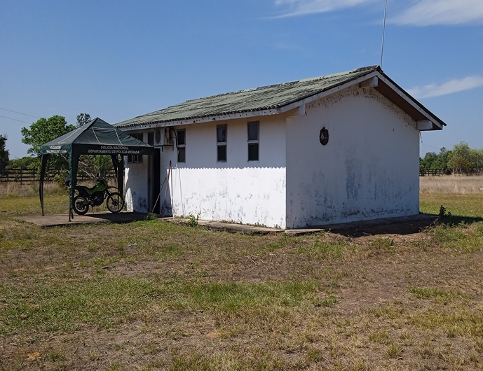
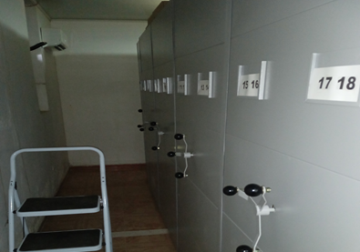
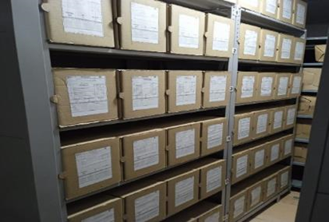

C. CARACTERÍSTICAS DE LA DOCUMENTACIÓN
IDENTIFICACIÓN DEL FONDO ACUMULDADO O DOCUMENTAL
UNIDAD POLICIAL |  |  |  |  |  |  | DEPARTAMENTO DE POLICIA VICHADA |  |  |  | DEPENDENCIA PRODUCTORA: |  |  |  | DEPARTAMENTO DE POLICIA VICHADA
ACERVO DOCUMENTAL
Fechas Extremas Acervo Documental |  |  |  |  |  | Cantidades de Unidades de Conservación Cajas |  | Cantidad Soporte Documental
Fecha Inicial |  | 14 | 6 | 2006 |  | 220 |  | Archivo de Gestión | Papel (carpetas) | Análogo | Digital | Planos | Libros | Videos | Fotografías |  | Cintas |  | Microfilmes |  | Magnéticos y ópticos |  | Pergaminos
fecha final |  | 31 | 12 | 2023 |  |  |  |  | 630 | NO APLICA | NO APLICA | NO APLICA | 120 | NO APLICA | NO APLICA |  | NO APLICA |  | NO APLICA |  | NO APLICA |  | NO APLICA
Fecha Inicial |  | 10 | 7 | 1992 |  | 914 |  | Archivo Central | Papel (carpetas) | Análogo | Digital | Planos | Libros | Videos | Fotografías
...
B. Inspección y mantenimiento de sistemas de almacenamiento e instalaciones físicas |  |  |  |  |  |  | Archivo central |  |  | Inspección y mantenimiento instalaciones |  |  | Iplan de necesidades |  |  | Semestral
D. Monitoreo y control de condiciones ambientales |  |  |  |  |  |  | Archivo central |  |  | Registro de mediciones de tmperatura, luminosidad y humedad relativa |  |  | Planillas de registro diario de mediciones de temperatura, humedad relativa y luminosidad |  |  | Semanal
E. Almacenamiento y re-almacenamiento |  |  |  |  |  |  | Archivo central |  |  | re-almacenamiento de 20 unidades de conservación cajas X200 |  |  | NO APLICA |  |  | Cada vez que se requiera
F. Prevención de emergencias y atención de desastres. |  |  |  |  |  |  | Archivo central |  |  | Actualización y socialización del Plan de emergencias |  |  |  |  |  | Semestral
PLAN DE CONSERVACIÓN PREVENTIVA
Programa |  |  |  |  |  |  | Clase de Archivo |  |  | Actividad |  |  | Evidencia |  |  | periodicidad
A. Preservación digital a largo plazo |  |  |  |  |  |  | NO APLICA
EVIDENCIA FOTOGRÁFICA
SE DEBERÁ ANEXAR FOTOGRAFÍAS QUE DEN CUANTA DE LAS CONDICIONES DE ORGANIZACIÓN, ADMINISTRACIÓN, CUSTODIA Y CONSERVACIÓN DE LOS ACERVOS DOCUMENTALES
Plan de conservación de preventiva

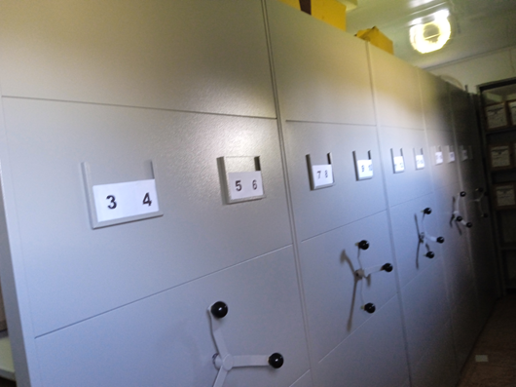
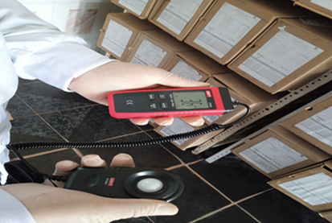

Fecha de Elaboración |  |  |  | 15 | 3 | 2024 |  | Fecha de Elaboración |  | 15 | 3 | 2024 |  |  |  | VISTO BUENO JEFE DE LA UNIDAD
Diagnostico Elaborado por: |  |  |  | IT |  |  |  | Jefe Grupo de Gestión Documental |  | IT |  |  |  |  |  | CR.
 |  |  |  | Grado Nombres y Apellidos |  |  |  |  |  | Grado Nombres y Apellidos |  |  |  |  |  |  | Grado Nombres y Apellidos

Firma |  |  |  |  |  |  |  | Firma |  |  |  |  |  |  |  |  | Firma

